10-08
 |  |  |  |  | Reporte diario de obra (RDO)

 |  |  |  |  | Marcobre

Contrato N.º |  | : |  |  |  |  |  | Fecha de RDO |  |  |  | 2026-08-10 |  |  |  |  |  | Semana05 |  |  |  |  |  |  |  |  |  |  |  |  | Condiciones del clima
Contratista |  | : | PROMCOSER |  |  |  |  | RDO N.º |  |  |  | 027 |  |  |  |  |  |  |  |  |  |  |  |  |  |  |  |  |  |  | T mín. |  | 12°
Ubicación |  | : | Marcona |  |  |  |  | Turno |  |  |  | Día |  |  |  |  |  |  |  |  |  |  |  |  |  |  |  |  |  |  | T máx. |  | 25°
Fecha de Inicio |  | : | 2026-08-10 |  |  |  |  | Regimen |  |  |  | 6X1 |  |  |  |  |  |  |  |  |  |  |  |  |  |  |  |  |  |  | Viento |  | 18Km/h
 |  |  |  |  |  |  |  |  |  |  |  |  |  |  |  |  |  |  |  |  |  |  |  |  |  |  |  |  |  |  | Lluvia |  | --

Cuadrilla de Bancoductos Rampa Sur |  |  |  |  |  |  |  |  |  |  |  |  |  |  |  |  | Cuadrilla de Banco ductos Rampa Norte
Mano de Obra |  |  |  |  |  |  |  |  |  |  | Horas en stand by |  |  |  |  |  | Mano de Obra |  |  |  |  |  |  |  |  |  |  |  |  |  | Horas en stand by
Descripcion |  | Cant. |  | hh/día |  | hh ant. | hh act. |  | hh acum. |  | hh ant. | hh act. |  | hh acum. |  |  | Descripcion |  |  |  | Cant. |  | hh/día |  | hh ant. |  | hh act. |  | hh acum. |  | hh ant. |  | hh act. |  | hh acum.
Operador de retro/minicargador |  | 1.00 |  | 9.50 |  | 0.00 | 9.50 |  | 9.50 |  | 0.00 |  |  | 0.00 |  |  | 0 |  |  |  | 0.00 |  | 10.15 |  | 0.00 |  | 0.00 |  | 0.00 |  | 0.00 |  |  |  | 0.00
Operario Civil |  | 1.00 |  | 9.50 |  | 0.00 | 9.50 |  | 9.50 |  | 0.00 |  |  | 0.00 |  |  | 0 |  |  |  | 0.00 |  | 10.15 |  | 0.00 |  | 0.00 |  | 0.00 |  | 0.00 |  |  |  | 0.00
Operario Mecánico / Eléctrico |  | 1.00 |  | 9.00 |  | 0.00 | 9.00 |  | 9.00 |  | 0.00 |  |  | 0.00 |  |  | 0 |  |  |  | 0.00 |  | 10.15 |  | 0.00 |  | 0.00 |  | 0.00 |  | 0.00 |  |  |  | 0.00
Oficial |  | 1.00 |  | 9.00 |  | 0.00 | 9.00 |  | 9.00 |  | 0.00 |  |  | 0.00 |  |  | 0 |  |  |  | 0.00 |  | 10.15 |  | 0.00 |  | 0.00 |  | 0.00 |  | 0.00 |  |  |  | 0.00
Ayudante |  | 3.00 |  | 9.00 |  | 0.00 | 27.00 |  | 27.00 |  | 0.00 |  |  | 0.00 |  |  | 0 |  |  |  | 0.00 |  | 10.15 |  | 0.00 |  | 0.00 |  | 0.00 |  | 0.00 |  |  |  | 0.00
Conductor de camioneta |  | 1.00 |  | 9.00 |  | 0.00 | 9.00 |  | 9.00 |  | 0.00 |  |  | 0.00 |  |  | 0 |  |  |  | 0.00 |  | 10.15 |  | 0.00 |  | 0.00 |  | 0.00 |  | 0.00 |  |  |  | 0.00
Conductor minivan |  | 1.00 |  | 9.00 |  | 0.00 | 9.00 |  | 9.00 |  | 0.00 |  |  | 0.00 |  |  | 0 |  |  |  | 0.00 |  | 10.15 |  | 0.00 |  | 0.00 |  | 0.00 |  | 0.00 |  |  |  | 0.00
Conductor camión baranda |  | 1.00 |  | 9.00 |  | 0.00 | 9.00 |  | 9.00 |  | 0.00 |  |  | 0.00 |  |  | 0 |  |  |  | 0.00 |  | 10.15 |  | 0.00 |  | 0.00 |  | 0.00 |  | 0.00 |  |  |  | 0.00
Vigía |  | 1.00 |  | 9.00 |  | 0.00 | 9.00 |  | 9.00 |  | 0.00 |  |  | 0.00 |  |  | 0 |  |  |  | 0.00 |  | 10.15 |  | 0.00 |  | 0.00 |  | 0.00 |  | 0.00 |  |  |  | 0.00
Supervisor |  | 1.00 |  | 9.00 |  | 0.00 | 9.00 |  | 9.00 |  | 0.00 |  |  | 0.00 |  |  | 0 |  |  |  | 0.00 |  | 10.15 |  | 0.00 |  | 0.00 |  | 0.00 |  | 0.00 |  |  |  | 0.00
Supervisor de seguridad |  | 1.00 |  | 9.00 |  | 0.00 | 9.00 |  | 9.00 |  | 0.00 |  |  | 0.00 |  |  | 0 |  |  |  | 0.00 |  | 10.15 |  | 0.00 |  | 0.00 |  | 0.00 |  | 0.00 |  |  |  | 0.00
ingeniero de calidad |  | 1.00 |  | 9.00 |  | 0.00 | 9.00 |  | 9.00 |  | 0.00 |  |  | 0.00 |  |  | 0 |  |  |  | 0.00 |  | 10.15 |  | 0.00 |  | 0.00 |  | 0.00 |  | 0.00 |  |  |  | 0.00
 |  |  |  |  |  | 0.00 | 0.00 |  | 0.00 |  | 0.00 |  |  | 0.00 |  |  | 0 |  |  |  | 0.00 |  | 10.15 |  | 0.00 |  | 0.00 |  | 0.00 |  | 0.00 |  |  |  | 0.00
Total |  | 14.00 |  |  |  | 0.00 | 127.00 |  | 127.00 |  | 0.00 | 0.00 |  | 0.00 |  |  | Total |  |  |  | 0.00 |  |  |  | 0.00 |  | 0.00 |  | 0.00 |  | 0.00 |  | 0.00 |  | 0.00

Descripción de las actividades mas relevantes del día
Actividades programadas (Partidas) |  |  |  |  |  |  |  |  |  |  |  |  |  |  |  | Und. |  | Metrado |  | Prog. |  | Ejecutado |  |  | Acumulado |  |  | Por ejecutar |  |  | % Avance
 |  |  |  |  |  |  |  |  |  |  |  |  |  |  |  |  |  |  |  |  |  |  |  |  |  |  |  |  |  |  | día |  |  | total
RAMPA SUR
BANCO DUCTO EN CAMINO
excavacion de zanja |  |  |  |  |  |  |  |  |  |  |  |  |  |  |  | m3 |  | 76.8 |  | 10.8 |  | 9 |  |  | 9 |  |  | 67.8 |  |  | 1 |  |  | 11.72%
nivelacion de zanja |  |  |  |  |  |  |  |  |  |  |  |  |  |  |  | mt |  | 160 |  | 20 |  | 20 |  |  | 25 |  |  | 140 |  |  | 1 |  |  | 12.50%
cama de arena |  |  |  |  |  |  |  |  |  |  |  |  |  |  |  | mt |  | 160 |  | 20 |  | 20 |  |  | 25 |  |  | 140 |  |  | 1 |  |  | 12.50%
Registro de interferencias |  |  |  |  |  |  |  |  |  |  |  |  |  |  |  |  |  |  |  |  |  |  |  |  | 0
Atribuible a AESA |  |  |  |  |  |  |  |  |  |  |  |  |  |  |  |  | Atribuible a PROMCOSER
------------------------------------- |  |  |  |  |  |  |  |  |  |  |  |  |  |  |  |  | -------------------------------------
Observaciones
FRENTE DE CONTROL, EXCAVACIÓN E INSTALACIÓN: - Movimiento de Tierras y Excavación Mecánica: Se ejecutó la excavación de la zanja del bancoducto empleando la retroexcavadora, logrando avanzar según el eje trazado. Tras culminar el tramo programado, se coordinó la inspección in situ con el Ingeniero de Calidad de AESA para realizar la correspondiente liberación geométrica de la excavación. - Perfilado Manual y Nivelación: De manera paralela, el personal operativo de Promcoser asignado a este frente de trabajo ejecutó el refinado y perfilado manual de las paredes y el fondo de la zanja, garantizando alcanzar con total precisión el nivel de excavación de diseño. - Colocación de Cama de Apoyo: Posteriormente, se realizó el vaciado y tendido de la cama de soporte con arena fina, alcanzando un espesor uniforme de 20 centímetros para la protección e instalación de los conductos. - Cierre y Limpieza de Jornada: Se concluyó la jornada con las labores físicas de barrido, orden, ordenamiento del área de trabajo y la respectiva inspección y mantenimiento preventivo del minicargador empleado en las tareas de apoyo. FRENTE SOPORTE - CANTERA SAN JUAN DE MARCONA: - Labores de Patio: El personal remanente del equipo operativo se mantuvo posicionado en las instalaciones de la cantera de Marcona, garantizando la continuidad de las labores logísticas de soporte, mantenimiento y resguardo del stock de materiales.

Incidencias de seguridad

Puntos criticos
1. Riesgos identificados

2. Plan de acción

Actividades Contributivas / Adicionales

Reporte de Seguridad
REPORTE DIARIO DE ACTIVIDADES DE SSOMA |  |  |  |  |  |  | FECHA: |  |  | 2026-08-10
REPORTE DIARIO DE ACTIVIDADES DE SSOMA 📅 10/08/2026 🍃 1. Control de Alcohol y Drogas ✅ Se ejecutó la prueba de alcotest al 100 % del personal de PROMCOSER antes del inicio de la jornada laboral. 👷 Personal evaluado: 14 trabajadores. 🟢 Resultados: 14 resultados negativos (100 % de cumplimiento). 🎓 2. Charlas y Capacitaciones 🗣️ Buenos Días Mina Justa (BDMJ) 📚 Tema: Recomendaciones para conducir 🔍 3. Inspecciones y Verificaciones en Campo 🚧 Bancoductos Sur (Fabricacion) 💻 4. Actividades Administrativas 📄 se realizaron todos los documentos de gestion con respecto a seguridad continuan la construccion de bancoductos
Reporte de Calidad

 | Fotografia N°01 |  |  |  |  |  |  |  |  |  |  |  |  |  |  |  | Fotografia N°02
 | 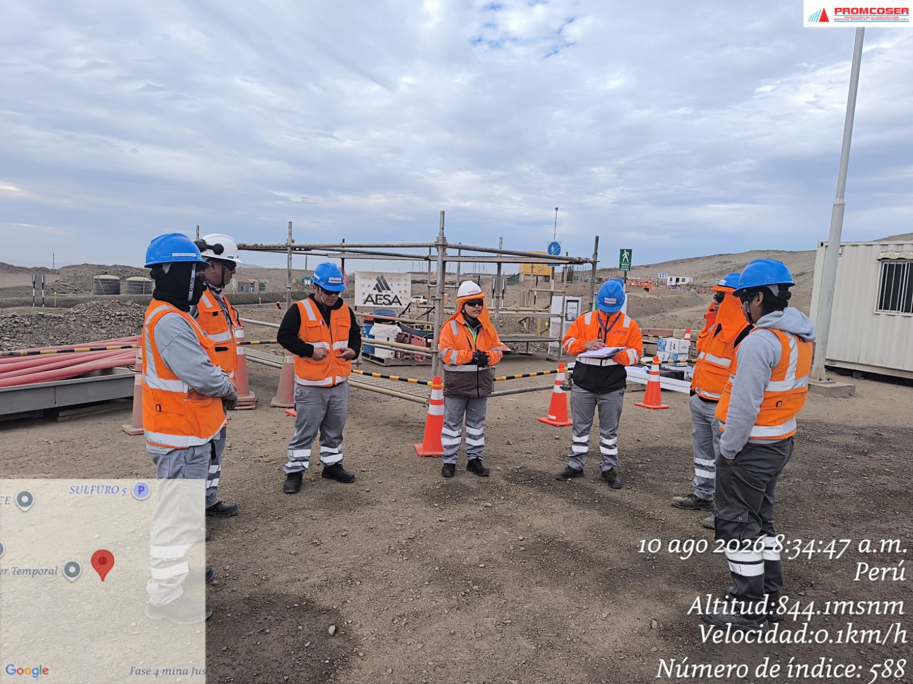 |  |  |  |  |  |  |  |  |  |  |  |  |  |  |  | 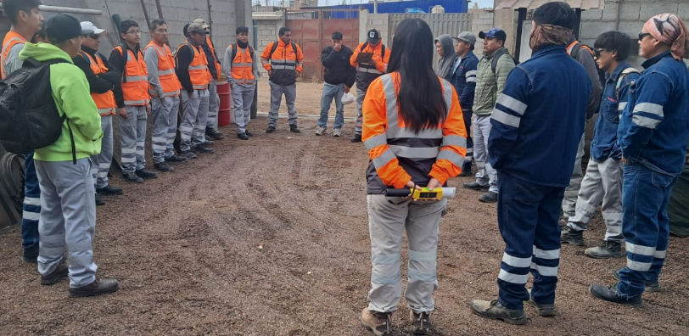

 | Charla Diaria BD |  |  |  |  |  |  |  |  |  |  |  |  |  |  |  | Charla Diaria BD

 | Fotografia N°01 |  |  |  |  |  |  |  |  |  |  |  |  |  |  |  | Fotografia N°02
 | 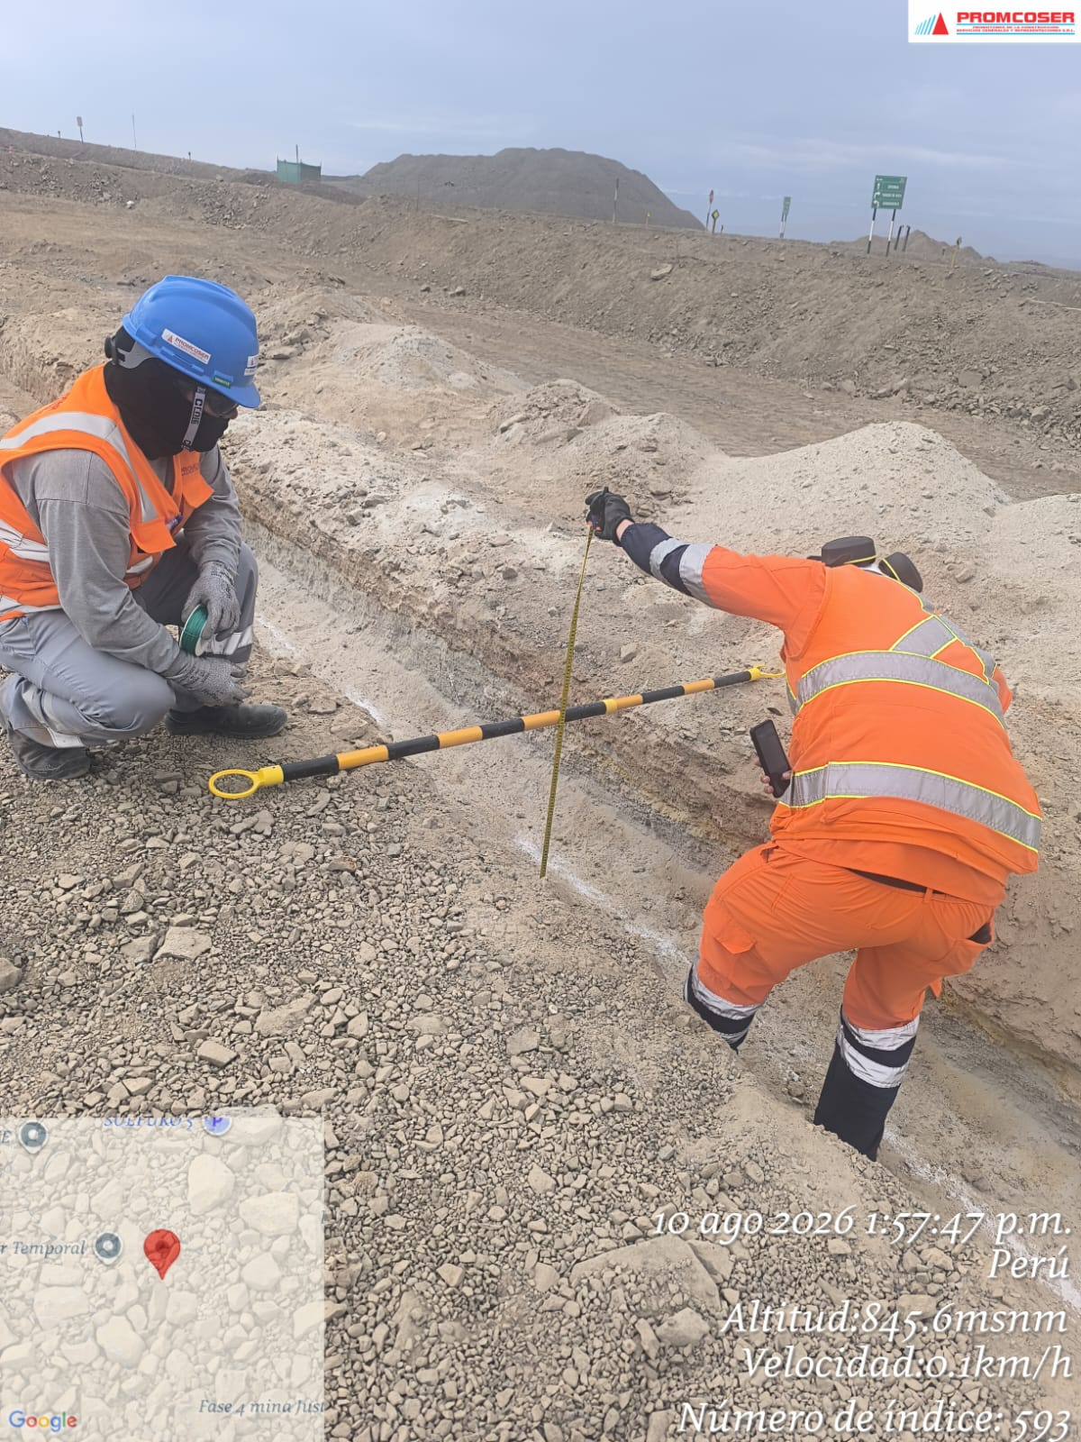 |  |  |  |  |  |  |  |  |  |  |  |  |  |  |  | 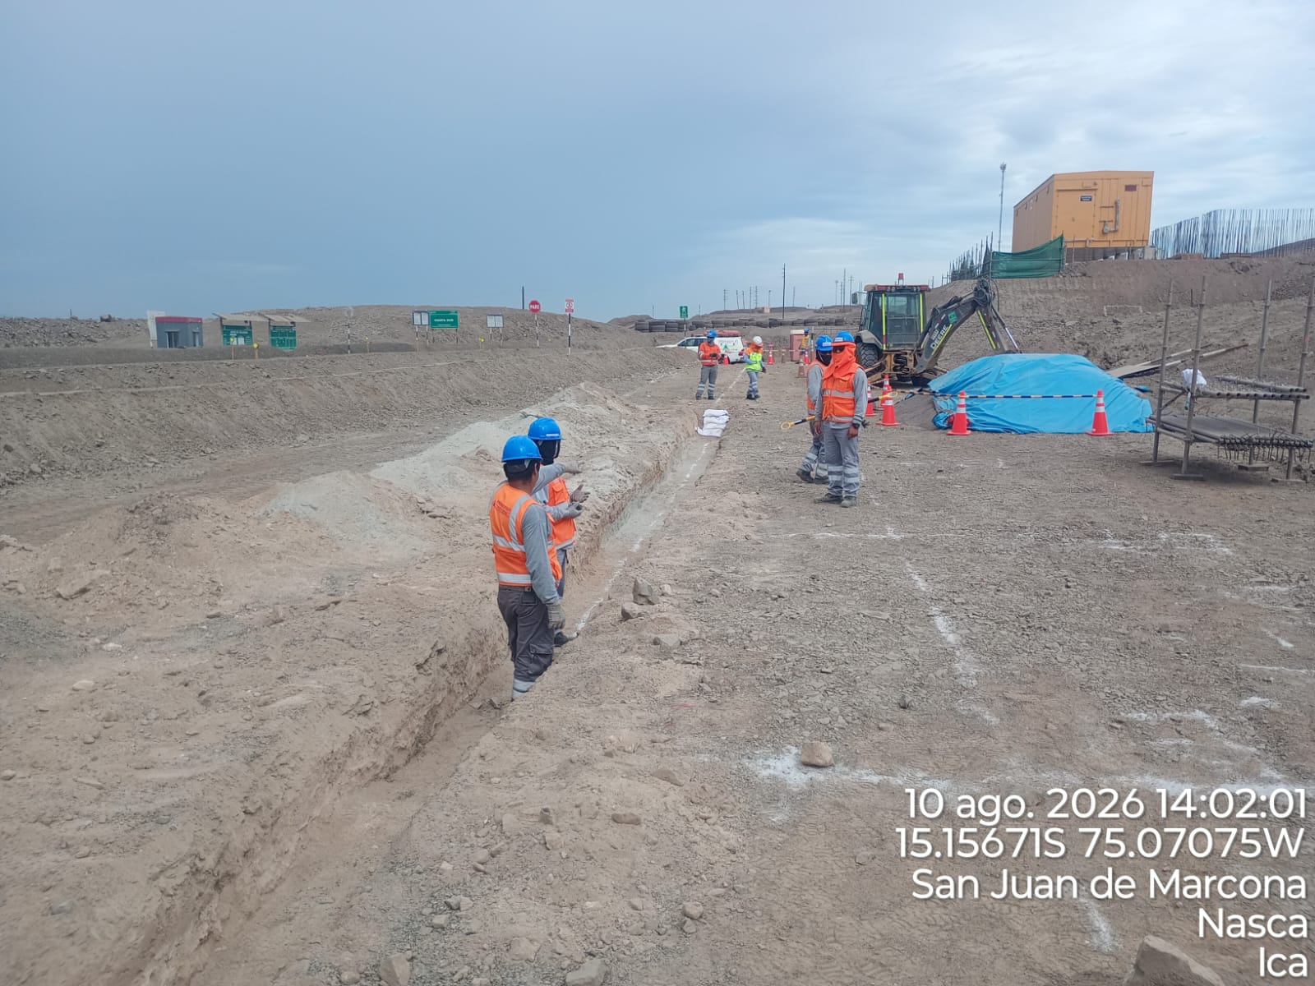

 | control de nivel de excavacion AESA |  |  |  |  |  |  |  |  |  |  |  |  |  |  |  | PARTIDA CAMA DE ARENA

 | Fotografia N°03 |  |  |  |  |  |  |  |  |  |  |  |  |  |  |  | Fotografia N°04
 | 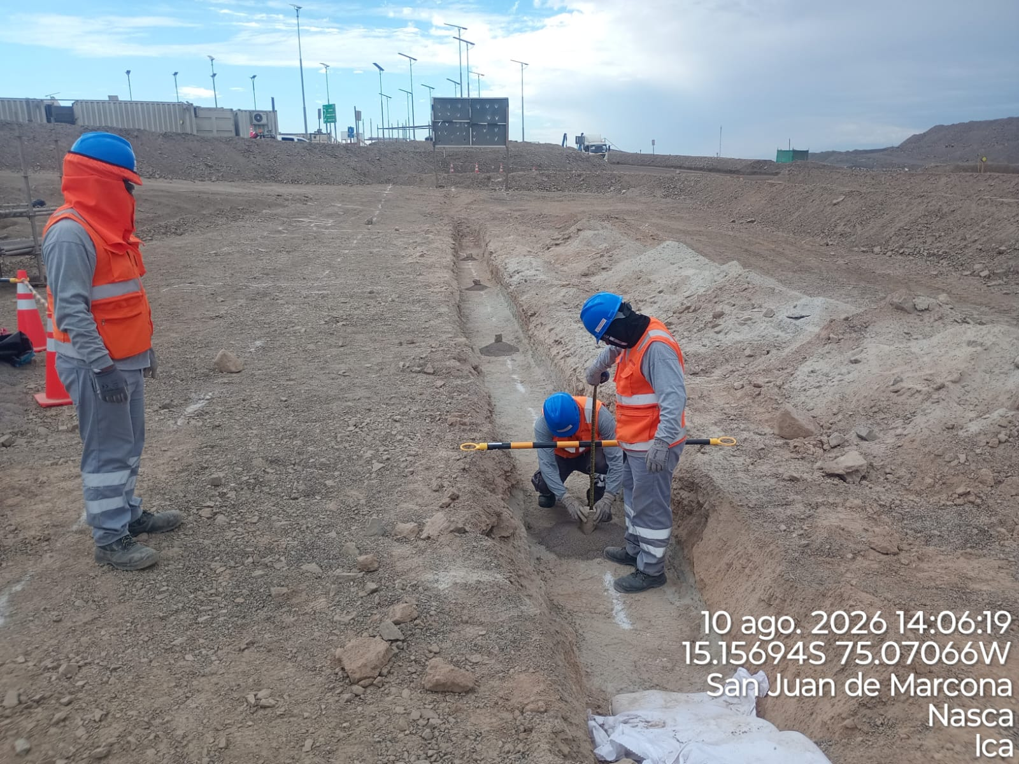 |  |  |  |  |  |  |  |  |  |  |  |  |  |  |  | 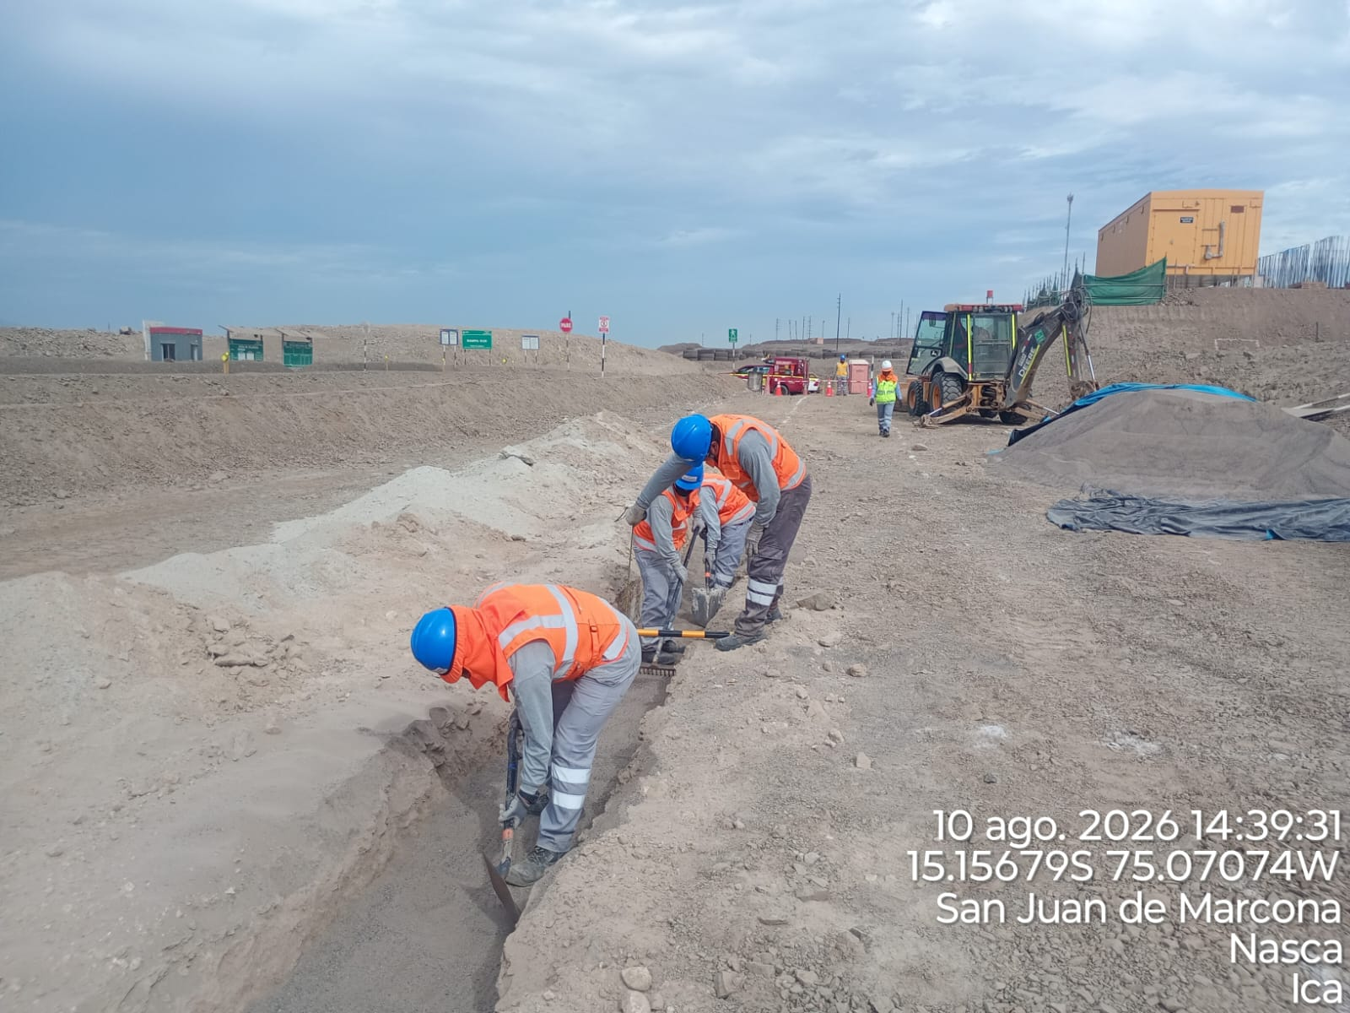

 | CONTROL DE NIVEL DE CAMA DE ARENA |  |  |  |  |  |  |  |  |  |  |  |  |  |  |  | PERFILADO DE CAMA DE ARENA

Histograma de Equipos |  | 2026-08-10
 |  |  |  |  |  |  |  |  | Jornada laboral |  |  | Jornada Laboral | 7:00:00 | 7:30:00 | 8:00:00 | 8:30:00 | 9:00:00 | 9:30:00 | 10:00:00 | 10:30:00 | 11:00:00 | 11:30:00 | 12:00:00 | 12:30:00 | 13:00:00 | 13:30:00 | 14:00:00 | 14:30:00 | 15:00:00 | 15:30:00 | 16:00:00 | 16:30:00 | 17:00:00
 | Equipos |  |  |  |  | hh.ss | hh.aa |  | Actividad |  |  | UbicaciónCANTERA | 7:00:00 | 7:30:00 | 8:00:00 | 8:30:00 | 9:00:00 | 9:30:00 | 10:00:00 | 10:30:00 | 11:00:00 | 11:30:00 | 12:00:00 | 12:30:00 | 13:00:00 |  |  | 14:30:00 | 15:00:00 | 15:30:00 | 16:00:00 | 16:30:00 | 17:00:00 | 17:30:00 | 18:00:00 | 18:30:00 | HORAS ACUMULADAS POR EQUIPO
EQUIPOS | Retroexcavadora |  |  |  |  | 8.5 |  |  |  |  |  | rampa sur | 0.5 | 0.5 | 0.5 | 0.5 | 0.5 | 0.5 | 0.5 | 0.5 | 0.5 | 0.5 |  |  |  | 0.5 | 0.5 | 0.5 | 0.5 | 0.5 | 0.5 | 0.5 |  |  |  |  | 4.25
 | Minicargador |  |  |  |  | 6.5 |  |  | acopio de material |  |  | cantera marcona | 0.5 | 0.5 | 0.5 | 0.5 | 0.5 | 0.5 | 0.5 | 0.5 | 0.5 | 0.5 | S | S | S | 0 | 0 | 0 | 0 | 0.5 | 0.5 | 0.5 |  |  |  |  | 3.25
 |  |  |  |  |  | hh.ss | hh.aa
EQUIPOS MENORES | Vibroapisonar |  |  |  |  | 0 |  |  |  |  |  |  |  |  |  |  |  |  |  |  |  |  |  |  |  |  |  |  |  |  |  |  |  |  |  |  | 0
 |  |  |  |  |  | 0 |  |  |  |  |  |  |  |  |  |  |  |  |  |  |  |  |  |  |  |  |  |  |  |  |  |  |  |  |  |  | 0
 |  |  |  |  |  | 0 |  |  |  |  |  |  |  |  |  |  |  |  |  |  |  |  |  |  |  |  |  |  |  |  |  |  |  |  |  |  | 0
 |  |  |  |  |  | 0 |  |  |  |  |  |  |  |  |  |  |  |  |  |  |  |  |  |  |  |  |  |  |  |  |  |  |  |  |  |  | 0
 |  |  |  |  |  | 0 |  |  |  |  |  |  |  |  |  |  |  |  |  |  |  |  |  |  |  |  |  |  |  |  |  |  |  |  |  |  | 0
 | Total |  |  |  |  | 15 | 0 |  | 0 |  |  | Frecuencia de equipos | 1 | 1 | 1 | 1 | 1 | 1 | 1 | 1 | 1 | 1 | 0 | 0 | 0 | 0.5 | 0.5 | 0.5 | 0.5 | 1 | 1 | 1 | 0 | 0 | 0 | 0

